見積もりシート
ダウンロード版のエクセルをご利用ください
送料概算見積もり |  |  |  |  |  | 2026.03.25版
 |  | ↓下記黄色のセルに箱寸法をご入力ください
梱包 サイズ | 長さ(cm) | 1 |  | 容積寸法(kg) | →0.5kgを超えるようであれば"Envelop"はご利用頂けません. →2.5kgを超えるようであれば”Pak”はご利用頂けません
 | 幅(cm) | 1 |  | 0
 | 高さ(cm) | 1
容積cm2 |  | 1 |  | 実重量(kg) | →0.5kgを超えるようであれば"Envelop"はご利用頂けません. →2.5kgを超えるようであれば”Pak”はご利用頂けません
 |  |  |  | 20
配送先郵便番号 （ハイフンなし） | 4800202 |  | →入力ください | ↑想定重量を上記のセルへ入力ください

区分 | 適用重量 | ベース価格 | サーチャージ | 燃油サーチャージ | Fedex地域外配送 |  | 該当しません
Package | 20 | 9625 | 2200 | 6504 | 0

↑想定の梱包種類を上記のセルへ入力ください ご不明の場合は「Package」を選択ください
 |  |  |  | 概算送料（円）
 |  |  |  | 18329
 |  |  |  | ↑上記の緑色のセルが送料（概算）となります。 多少の増減が出る場合が御座いますが、ご了承ください。

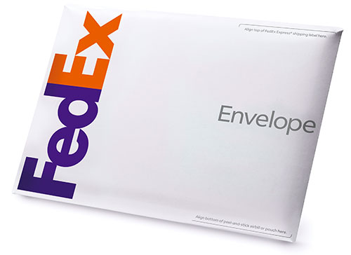 Envelopに関して： 商品代が100USDより低い商品のみの取り扱いとなります。 ・内寸: 23.5 cm x 33.5 cm ・最大重量: 17.6オンス(500 g)* ・梱包材の重量: 1.8 オンス（約51 g） ・書類用（A4サイズの書類約60枚を収納） *総重量が500 gを超えた場合は Pakの料金が適用されます。
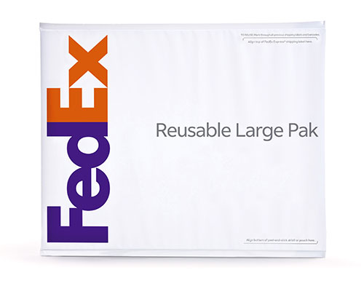 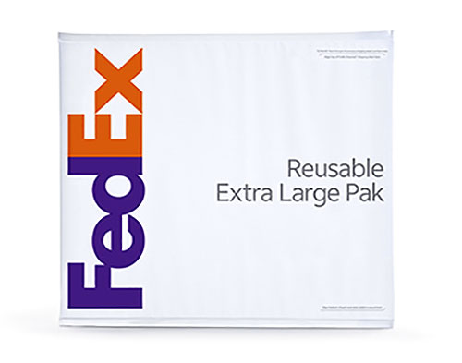 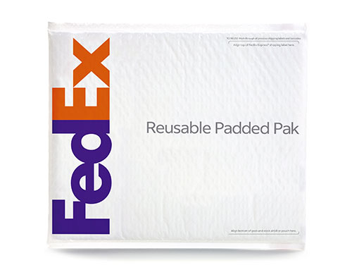 Pakに関して： 商品代が100USDより低い商品のみの取り扱いとなります。 ・内寸: 44.45 cm x 52.71 cm ・最大重量: 5.5ポンド(2.5 kg) ・防水性にすぐれた封筒。柔らかく、軽くてかさばる荷物向け。 *総重量が2.5 kgを超えた場合はフェデックス･インターナショナル･プライオリティの料金が適用されます。

